改善の機会_製造工程監査_アルカリ脱脂
 |  |  |  |  |  |  | 様式番号：KH043-QK1015-1
内部監査改善の機会一覧表
 |  |  |  |  |  |  |  |  | 監査チ－ム リ－ダ－完了確認
監査種類 |  |  | 監査対象 | 監査チ－ム リ－ダ－ | 鈴木 康弘、石坂 慶彦
QMS監査 |  | ☑ | アルカリ脱脂工程 |  |  |  |  |  |  | ☑
製造工程監査 |  | ☐ |  | 回答者 (プロセスオ－ナ－) | 瀬尾 健太 |  |  |  |  | ☐
製品監査 |  | ☐

監査チ－ムリ－ダ－記載 |  |  |  |  |  | 回答者記載
記載日 |  |  | 2021-02-08 |  |  | 記載日 | 2021-03-22
No. | 改善の機会内容 |  |  |  |  | 処置内容 |  | 完了 予定日 | 回答者完了 確認日
1 | コントロールプラン全般：⑤管理図によって工程の異常、或いは工程能力不足が判明した場合は、対策はどうしていますか。 ⇒バスバーは、顧客図面にて、〇Mマーク箇所に対してSPC管理要求有り。XBarR管理を行っているが、Cpkが1.67以上の為、管理値を超えていても改善は行っていない。 |  |  |  |  | 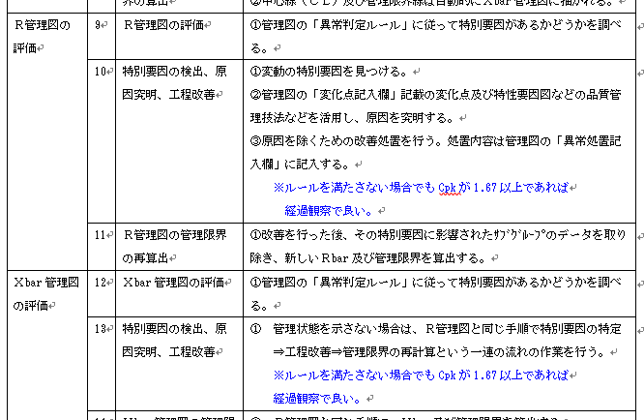 管理図作成・管理手順書の見直し予定（2024年2月12日改訂かもしれないけど、1月25日くらいにしたい。。。） "\\192.168.5.6\品管\標準類\IATF関連\管理図作成・管理手順書_HH-1009(見直し)2024.02.12.doc"
2 | イコントロールプラン全般：⑥工程ＦＭＥＡ検討結果、ヒューマンエラーが品質に与える影響が大きい工程に対しては、ポカヨケを設定し、コントロールプランに記載していますか。 ⇒PFMEAにポカヨケリストの項目が反映されていないようです。。。 追加します。。。 （本来はPFMEAを先に行って、ポカヨケが必要と判断されたら、ポカヨケシステムを導入する） |  |  |  |  | ポカヨケリストに基づき、CPに展開（2023年12月31日）案を作ってますが、もう一度、矛盾がないかチェックして、24年1月15日前後に改訂したことにしたいと思っています。瀬尾課長も一度チェックお願いすることできますか？※バスバーを監査したことにすると、仙田様に、１次審査と２次審査でバスバーのCPはチェックされており、ちょっとやっかいなので、ライティング製品を監査したことにするしかないかも。。。
3 | イコントロールプラン全般：⑦ポカヨケ装置に対しては、定期的なテスト設定し、実施していますか。 ⇒日常点検で定期的なテスト・確認しているが、良品・不良品サンプルでの検証は行っていない。 |  |  |  |  | 2024年2月13日にバーコード点検表メールでいただけましたが、2024年1月25日くらいに完了したことにして、クローズしたいですね。。。
4 | コントロールプラン記載の測定機器：④製品品質の合否に使用する測定機器はJCSS校正され検査成績書にはJCSSロゴが入っていますか。 ⇒原器は外部校正にだしている。校正証明書にはJCSSのロゴがある。 合否判定欄を追記 |  |  |  |  | 合格判定欄を追加したのは、いつでしたっけ？できれば、202４年1月29日までに実施したことにしたいです
5 | コントロールプラン記載の測定機器：⑥測定機器は始業前に点検されていますか。 ⇒課長瀬尾様、プレス現場で使用しているノギス、マイクロなどは点検記録ってありますか？ |  |  |  |  | たしか、福田さんに相談後、なにかの手順書に、”記録の必要なし”みたいな内容を追記した記憶ありますが、ちがいますかね？
6 | コントロールプラン記載の測定機器：⑥測定機器は始業前に点検されていますか。 ⇒課長瀬尾様、プレス現場で使用しているノギス、マイクロなどは点検記録ってありますか？
7 | コントロールプラン記載の測定機器：⑦測定機器は必要なMSA解析が実施されていますか。 |  |  |  |  | 係長今村様、QV ProのMSA、ありましたっけ？ すみません、もしなかったら、２０２４年１月２９日前の日付で、作成しないとマズイです。。。アイテムは、バラツキやすい、アルカリ脱脂の曲げ角度とかを選ぶしかないかな。
8 | コントロールプラン記載の測定機器：⑧MSA解析で、条件付き合格、或いは不合格となった場合はどうしていますか。 ⇒”測定システム解析手順書”に基づき処置を行う。※福田様に処置のお手本例があるか確認する。 |  |  |  |  | 係長今村様、ここ追記したの、いつでしたっけ？
9
10
11
12
13
14
15
16
17
18
19
20

